엑셀 견적프로그램 구성
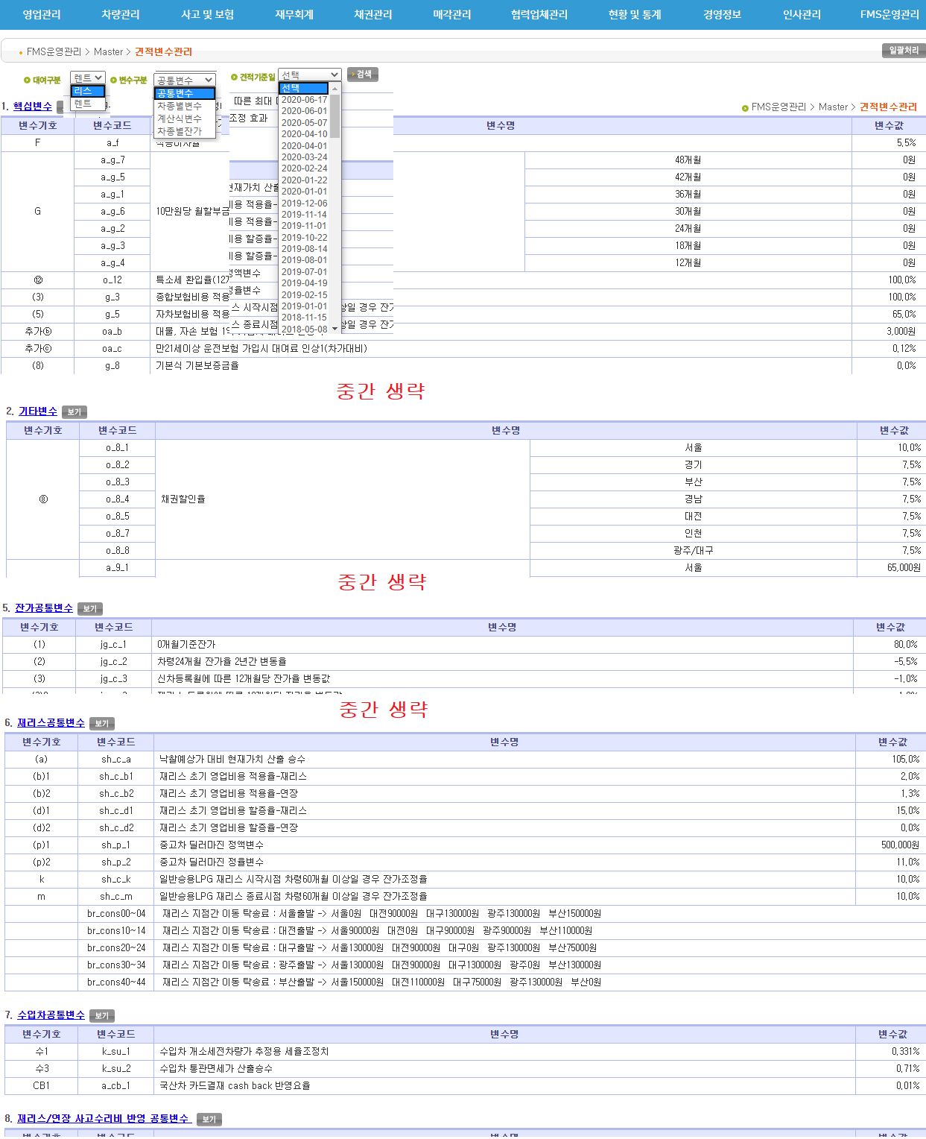
★ 엑셀 견적프로그램 구성
- 신차/재리스/연장 견적 엑셀시트 별도 존재
- 각종 변수들 견적프로그램과 잔가율 산출 과정에 유기적으로 연결

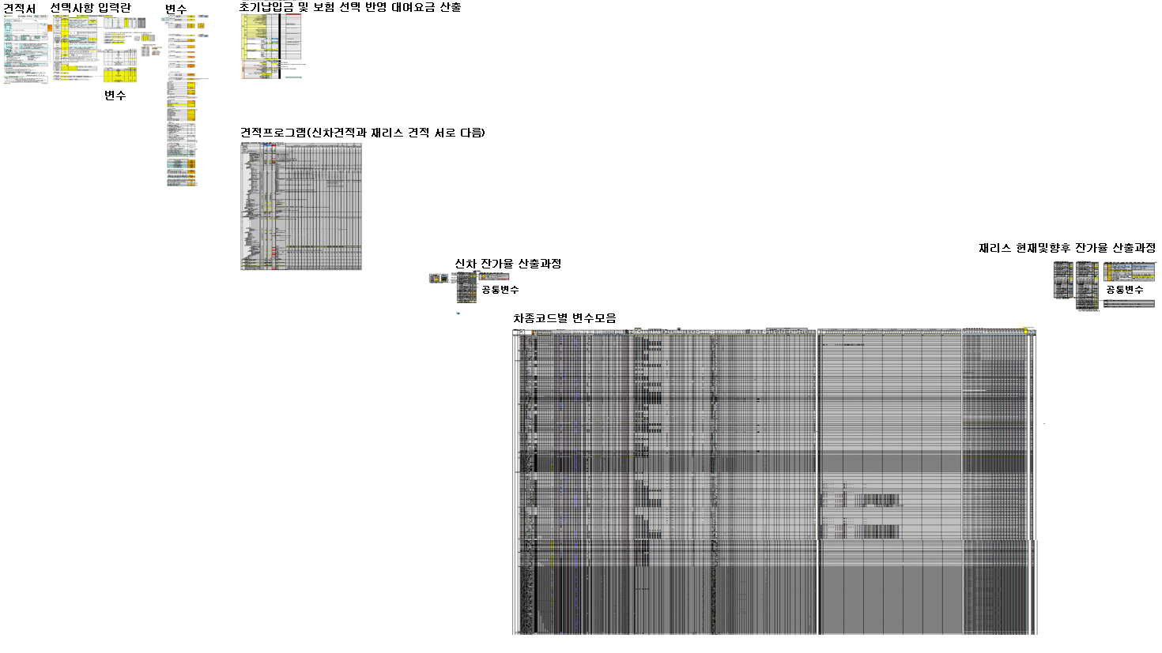

1. 견적서 및 선택사항 입력란

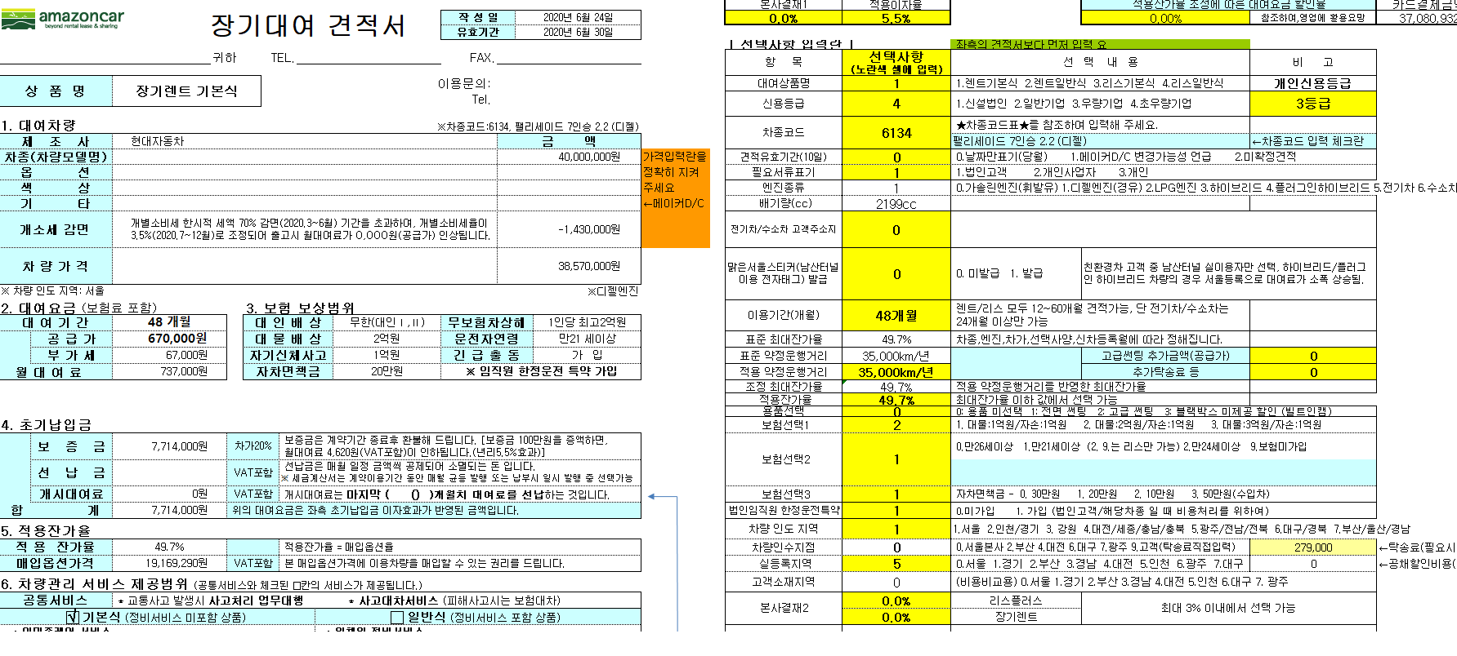

2. 변수-1

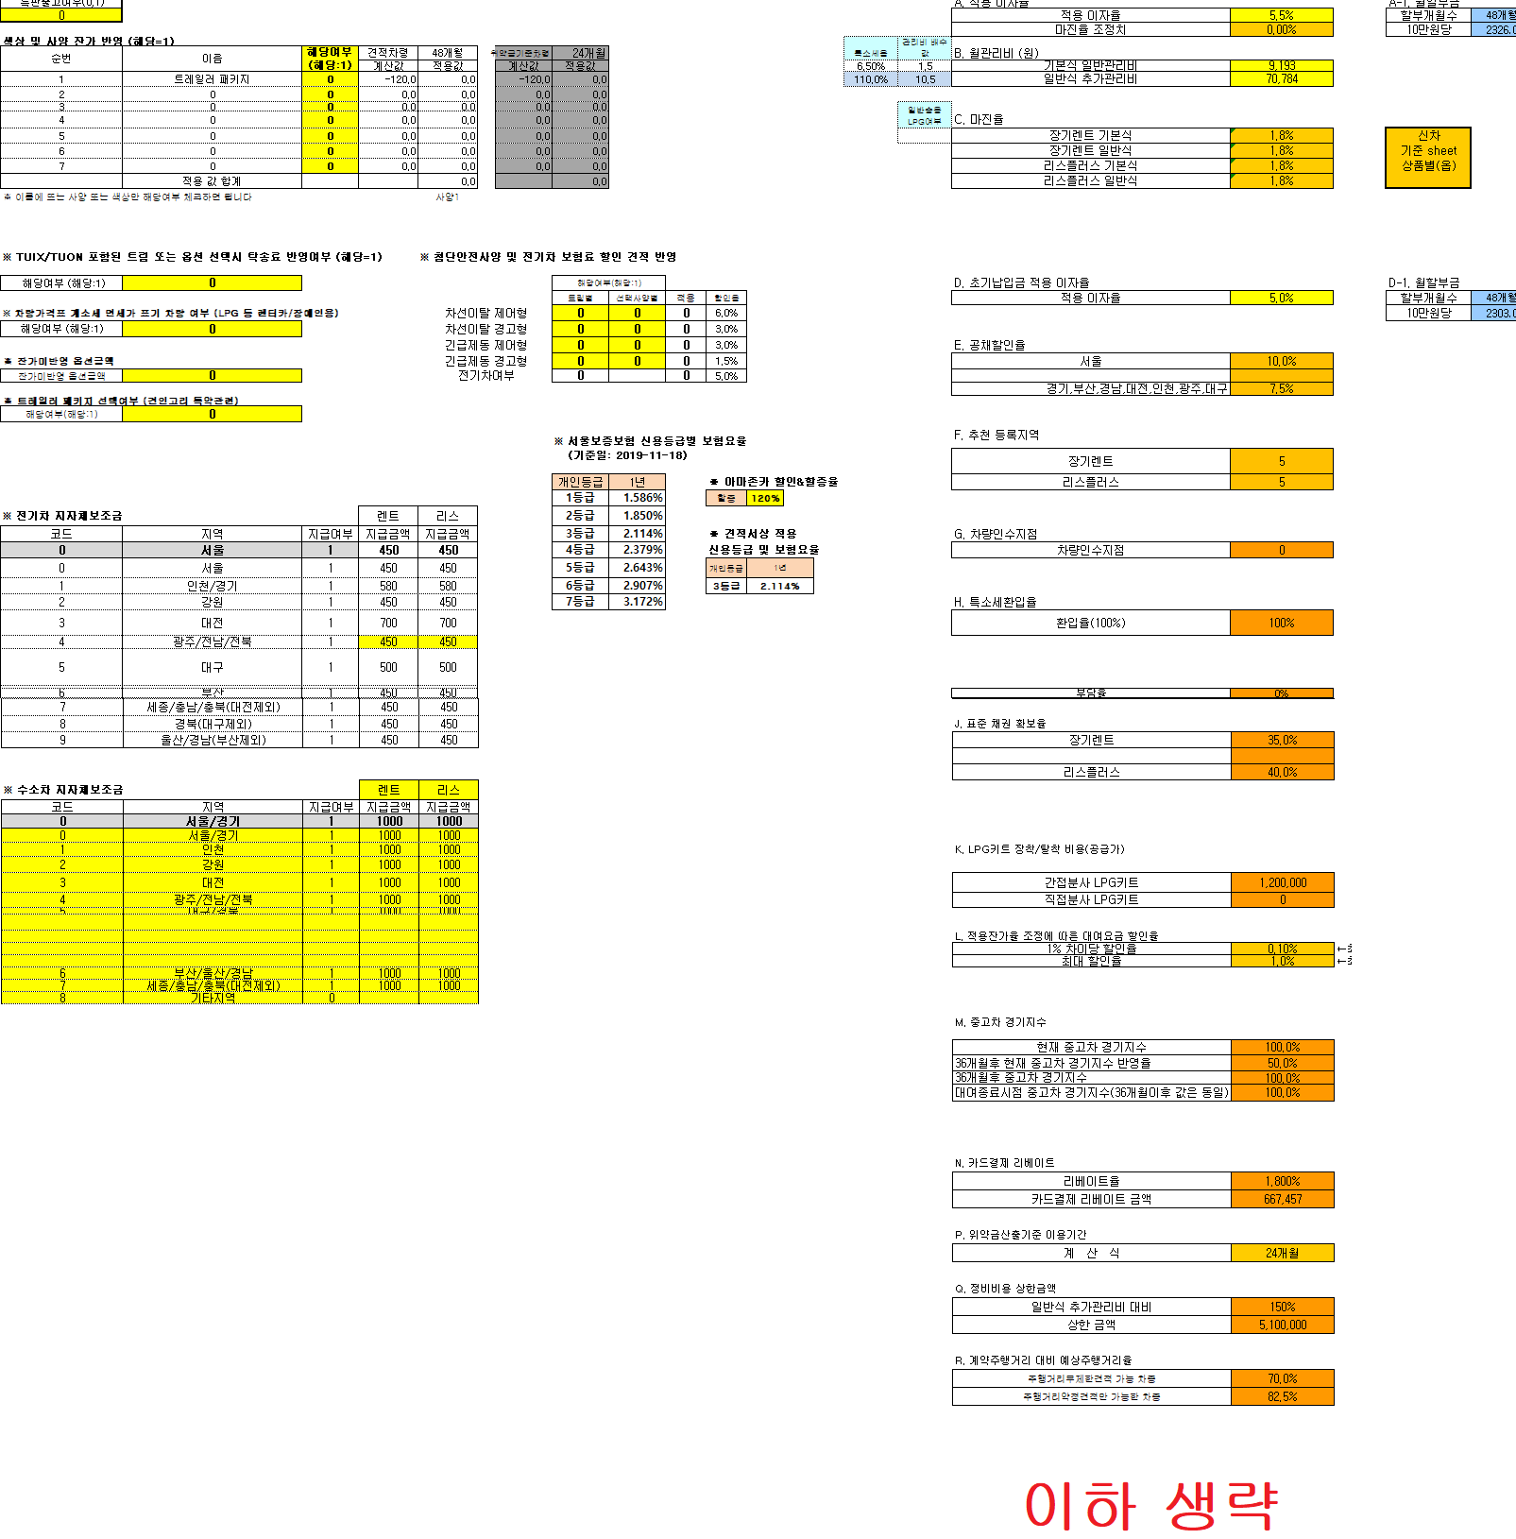

3. 견적프로그램 [ 월대여요금 산출: 취득원가 - 향후 중고차 잔존가 = 월리스원금(이자반영) ]
→ 월리스원금(이자반영)+ 월관리비+마진 = 초기납입금 반영전 월대여료 산출

 | 아래는 신차만 예시
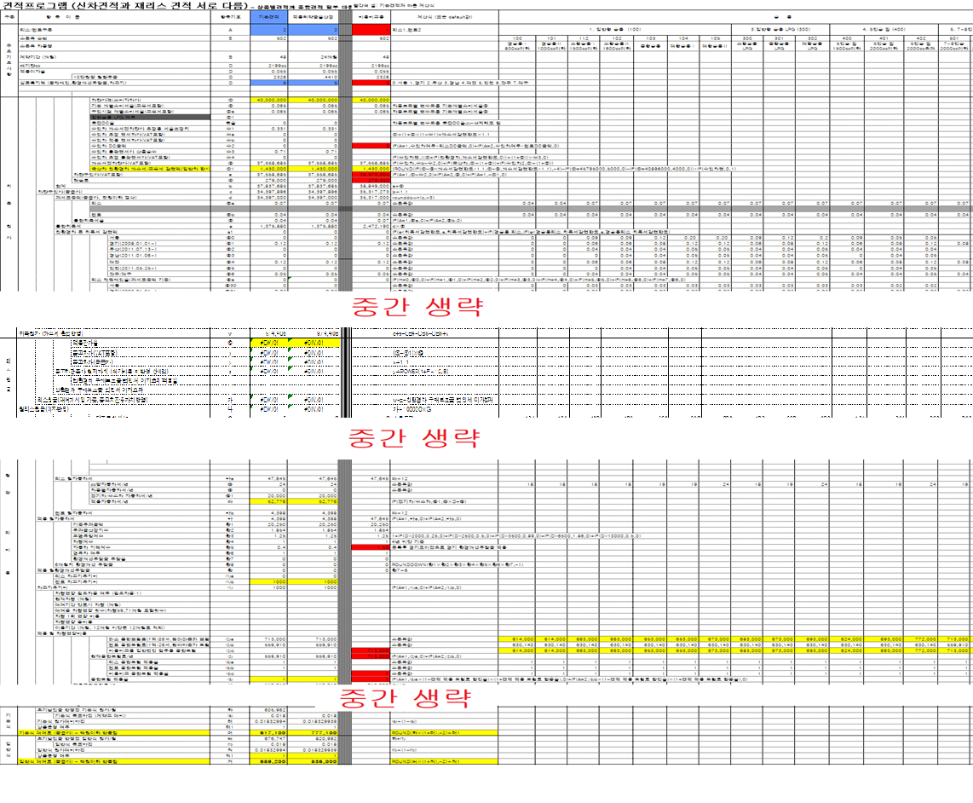

4. 초기납입금 및 보험 선택(대물, 연령, 면책금) 반영 월대여료 산출, 필요위약금율 산출 과정

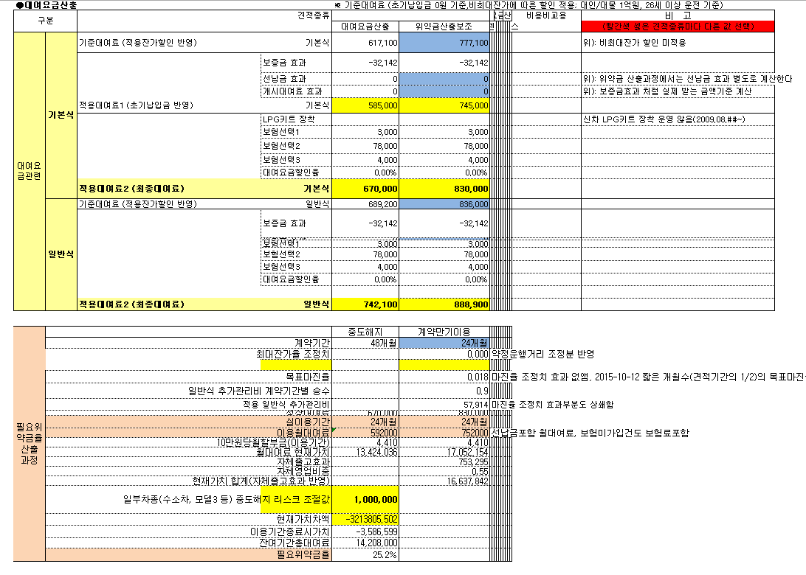

5. 신차 시트의 향후 잔가율 산출 과정 전차종 공통변수 모음(잔가율 산정 관련)
- 전차종 공통변수와 차종코드별 변수모음이 잔가율 계산식과 유기적으로 연동
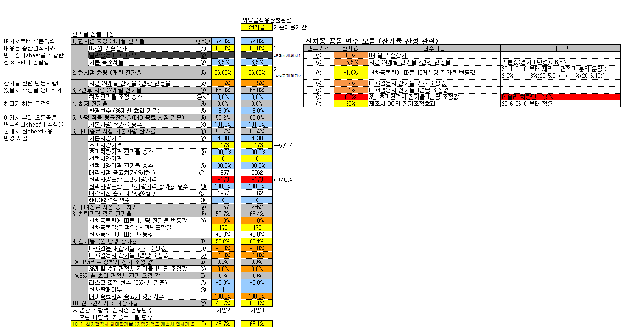

6. 재리스 시트의 현재잔가율 산출 및 향후 잔가율 산출 전차종 공통변수 모음(잔가율 산정 관련)
- 전차종 공통변수와 차종코드별 변수모음이 잔가율 계산식과 유기적으로 연동

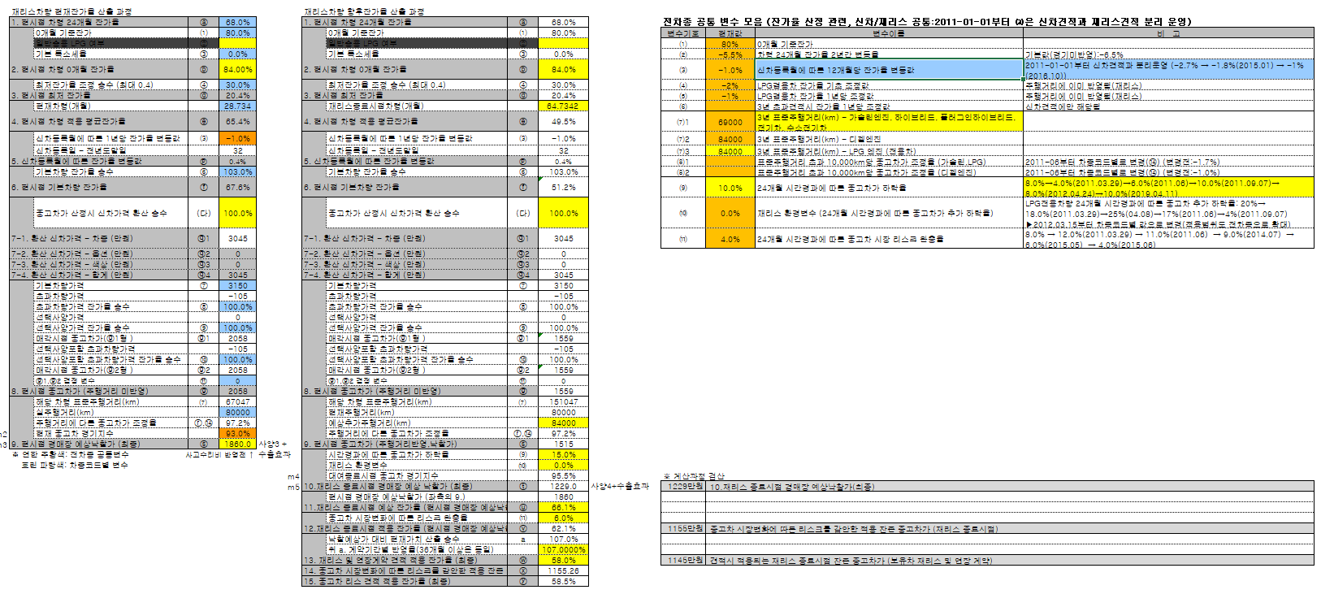

7. 차종코드별 변수모음
- 신차, 재리스 잔가율 계산식, 견적프로그램 원가 계산에 사용되는 DB
- 차종코드별 변수모음 업데이트시 필요한 데이터만 복사해서 별도 엑셀 파일 형식에 복사하여 FMS운영관리 > Master > 견적변수관리 의
상단에 일괄처리 항목 클릭 후 50개씩 나누어서 업로드 하여 반영하고 있음

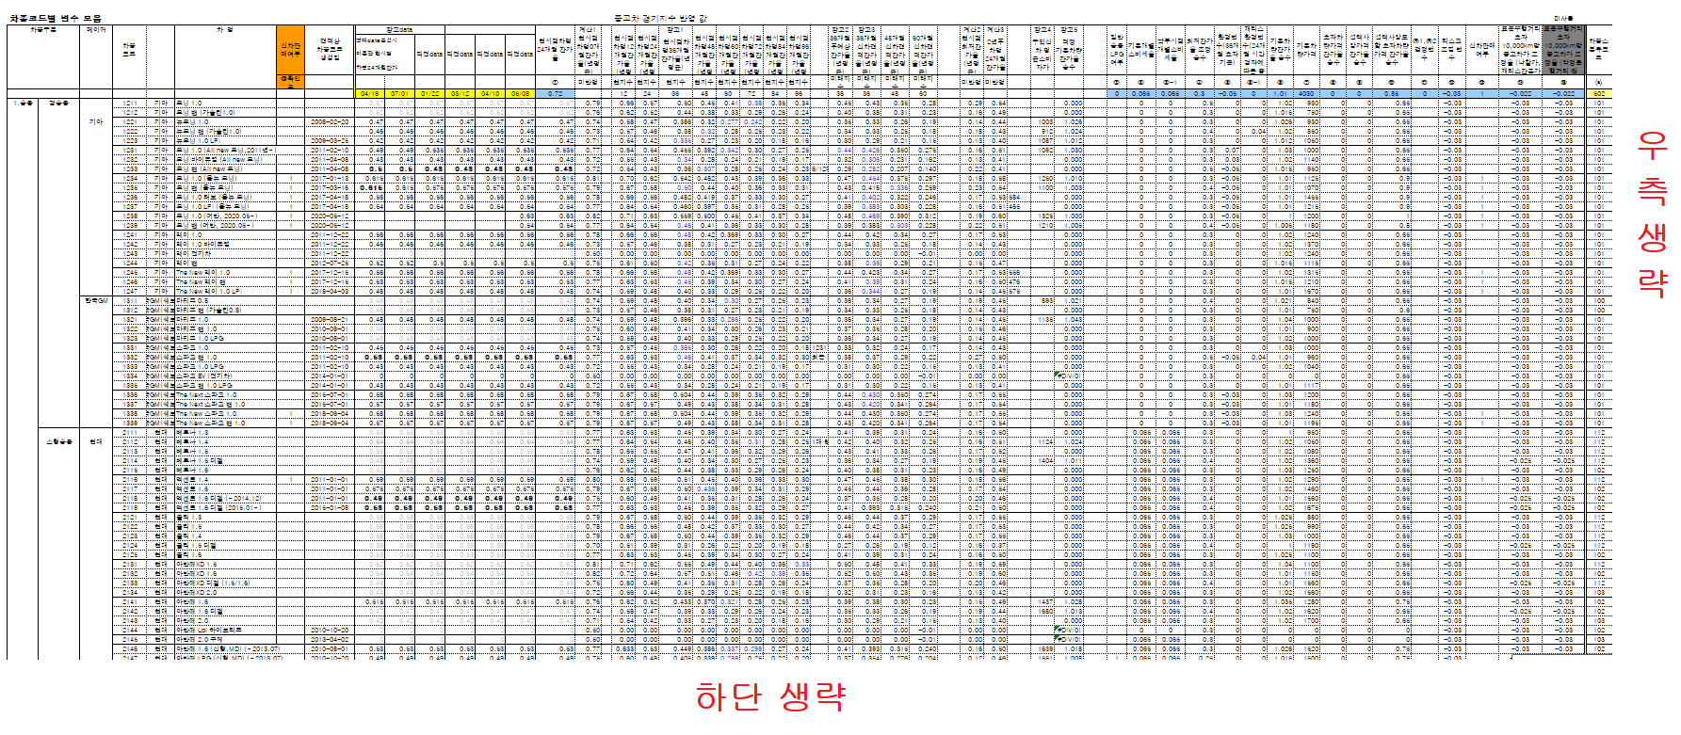

★ FMS운영관리 > Master > 견적변수관리

견적업데이트 정리 샘플(어떻게 전달하는지)
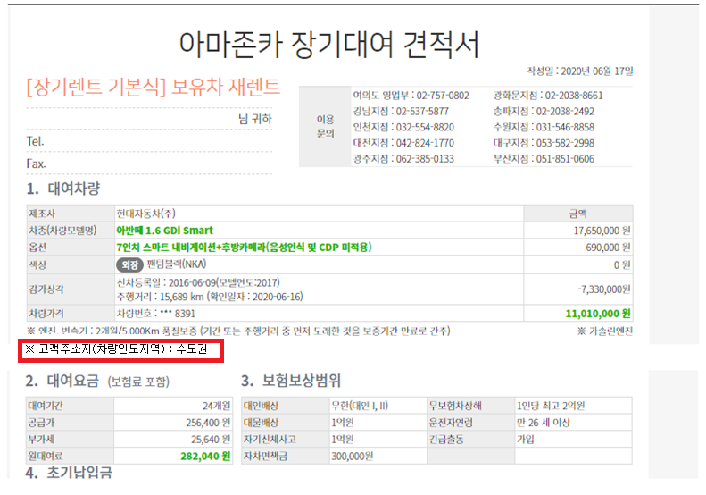
견적PGM-(2020-06-17)-여왕개미-2 재리스지점간이동탁송료

재리스 지점간 이동 탁송료 견적 반영 제안 채택
(윤영탁 차장)

[AR21~AR22] 차량현위치와 차량인도지역 입력란 신설
차량현위치 | 0 | [AR21] | 0.서울 1.대전 2.대구 3.광주 4.부산
차량인도지역 | 4 | [AR22] | 0.수도권 1.대전/세종/충남/충북 2.대구/경북 3.광주/전남/전북 4.부산/울산/경남 5.강원

[AT40~BB47] 재리스 지점간 이동 탁송료 테이블 생성

※ 재리스 지점간 이동 탁송료 계산 (지점 ↔ 지점)
코드 | 구분 | 차량 현위치 | 지점간 이동탁송료 (공급가) |  |  |  |  | 도착지점
 |  |  | 서울 | 대전 | 대구 | 광주 | 부산 | 부산
0 | 지점간이동 | 서울 | 0 | 90,000 | 130,000 | 130,000 | 150,000 | 150,000
0 | 지점간이동 | 서울 | 0 | 90,000 | 130,000 | 130,000 | 150,000
1 | 지점간이동 | 대전 | 90,000 | 0 | 90,000 | 90,000 | 110,000
2 | 지점간이동 | 대구 | 130,000 | 90,000 | 0 | 130,000 | 75,000
3 | 지점간이동 | 광주 | 130,000 | 90,000 | 130,000 | 0 | 130,000
4 | 지점간이동 | 부산 | 150,000 | 110,000 | 75,000 | 130,000 | 0

[ 계산식 설명 ] |  |  |  |  |  |  |  |  |  | [BB41]
코드 | 구분 | 차량 현위치 | 지점간 이동탁송료 (공급가) |  |  |  |  | 도착지점 | 36개월
 |  |  | 서울 | 대전 | 대구 | 광주 | 부산 | 부산 | 월대여료 (공급가) | =IF(AR22=0,"서울",IF(AR22=1,"대전",IF(AR22=2,"대구",IF(AR22=3,"광주",IF(AR22=4,"부산",IF(AR22=5,"서울",""))))))
=AR21 (차량현위치) | 지점간이동 | =VLOOKUP(AT42,AT43:BA47,3) | =VLOOKUP(AT42,AT43:BA47,4) | =VLOOKUP(AT42,AT43:BA47,5) | =VLOOKUP(AT42,AT43:BA47,6) | =VLOOKUP(AT42,AT43:BA47,7) | =VLOOKUP(AT42,AT43:BA47,8) | 150,000 | 4,500 | =IF(BB41=AW41,AW42,IF(BB41=AX41,AX42,IF(BB41=AY41,AY42,IF(BB41=AZ41,AZ42,IF(BB41=BA41,BA42,0)))))
0 | 지점간이동 | 서울 | 0 | 90,000 | 130,000 | 130,000 | 150,000
1 | 지점간이동 | 대전 | 90,000 | 0 | 90,000 | 90,000 | 110,000
2 | 지점간이동 | 대구 | 130,000 | 90,000 | 0 | 130,000 | 75,000
3 | 지점간이동 | 광주 | 130,000 | 90,000 | 130,000 | 0 | 130,000 |  |  |  | [BC42] 지점간 이동탁송료 발생에 따른
4 | 지점간이동 | 부산 | 150,000 | 110,000 | 75,000 | 130,000 | 0 |  |  |  | 기간별 월대여료(곱급가) 추가비용
 |  |  |  |  |  |  |  |  |  |  | =ROUND(BB42/100000*BN3,-2) → 지점간 이동탁송료 기간 이자 반영 월대여료 공급가 계산
 |  |  |  |  |  |  |  | [BB42]
[H21] 대여료 공급가에 [BC42] 더하기
[BC42] = 지점간 이동탁송료 발생에 따른 기간별 월대여료(곱급가) 추가비용 |  |  |  |  |  |  |  |  |  |  | BN3 : 10만원당 기간별 월할부금
기존수식: =IF(AO7=1,CQ15,0)+IF(AO7=2,CR15,0)+(IF(AO7=3,CT15,0)+IF(AO7=4,CU15,0))*IF(AO9=2,1,IF(AO19<12,0,1))+BK111
변경수식: =IF(AO7=1,CQ15,0)+IF(AO7=2,CR15,0)+(IF(AO7=3,CT15,0)+IF(AO7=4,CU15,0))*IF(AO9=2,1,IF(AO19<12,0,1))+BK111+BC42

1. 홈페이지 구현
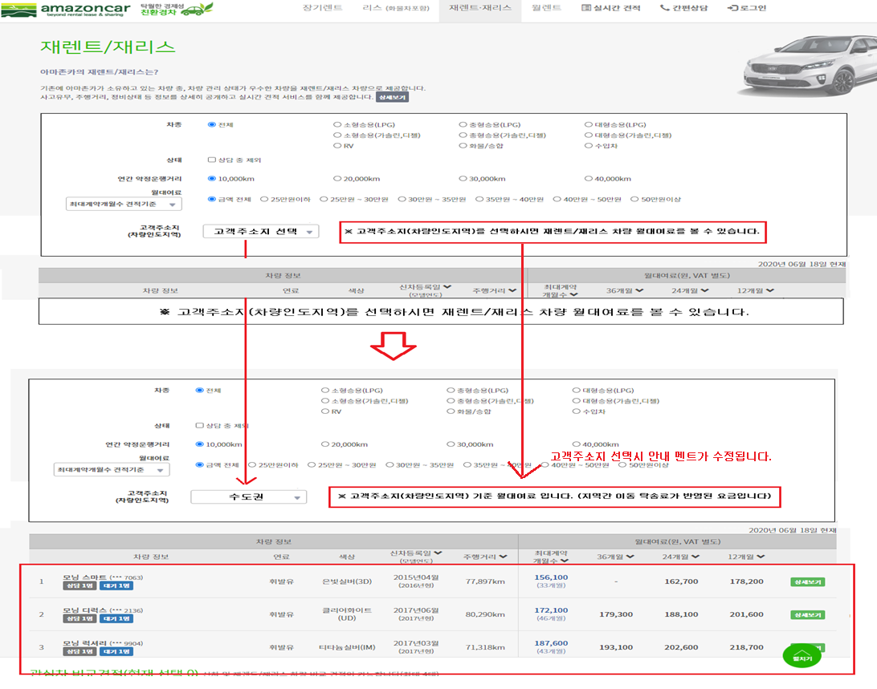

2. 홈페이지 세부페이지

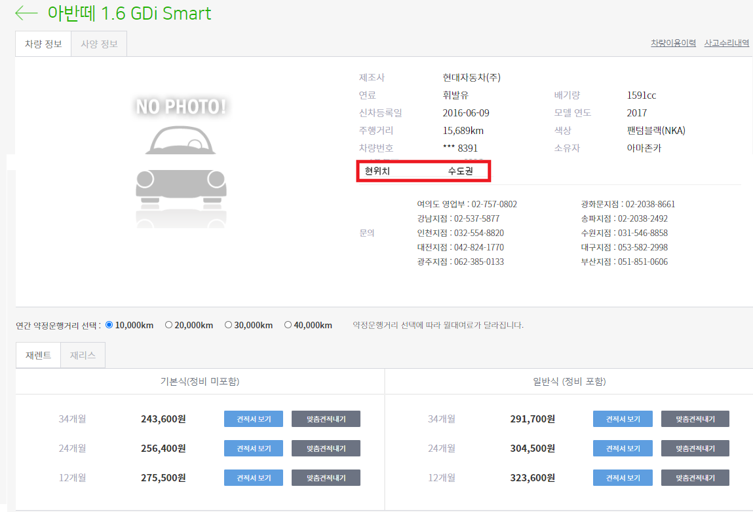

3. 재리스 견적내기
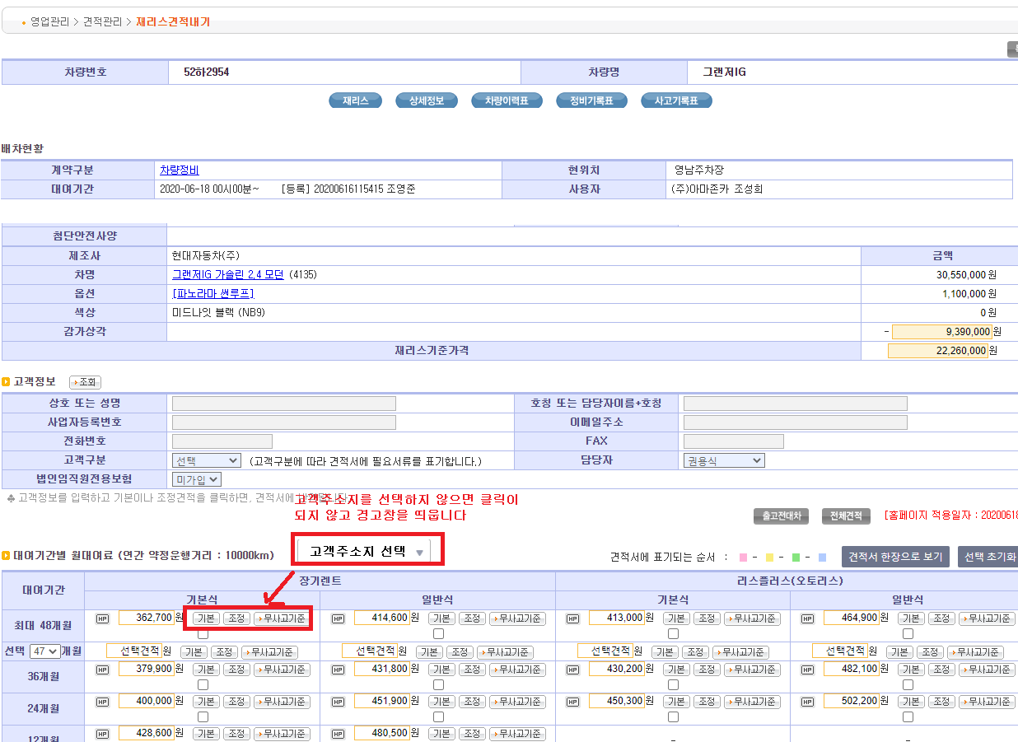

 |  |  |  |  |  |  |  |  |  |  |  | 경고창: 고객주소지 (차량인도지역)를 선택해주세요

4. 재리스 견적관리

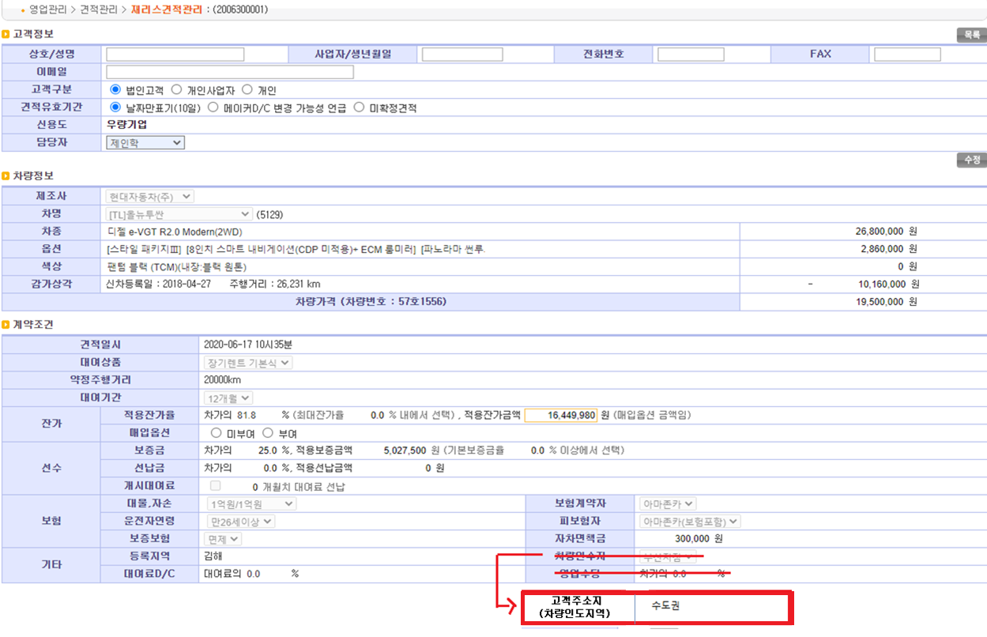

5. 스마트 견적관리
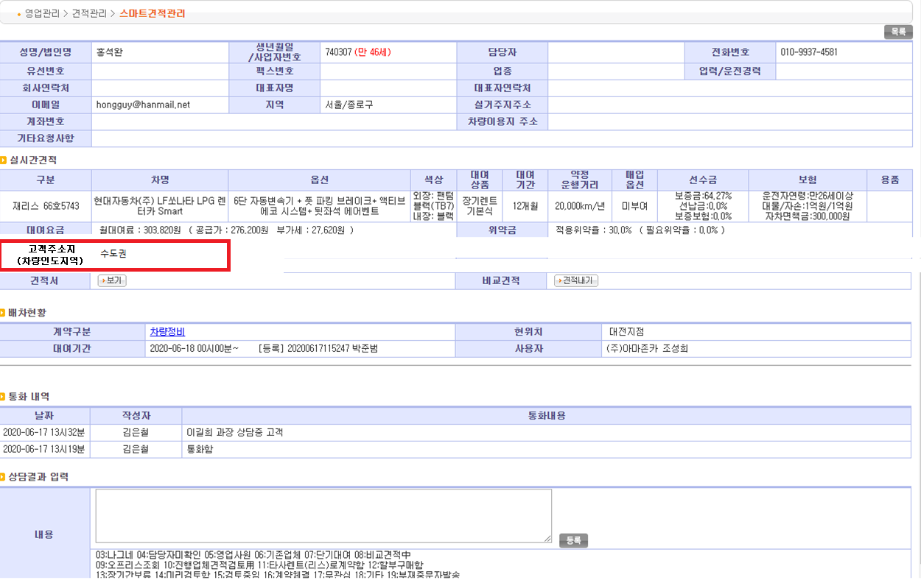

6. 계약관리
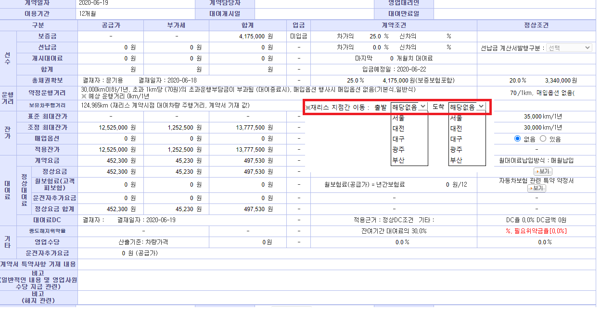

7. 견적서

